Sheet
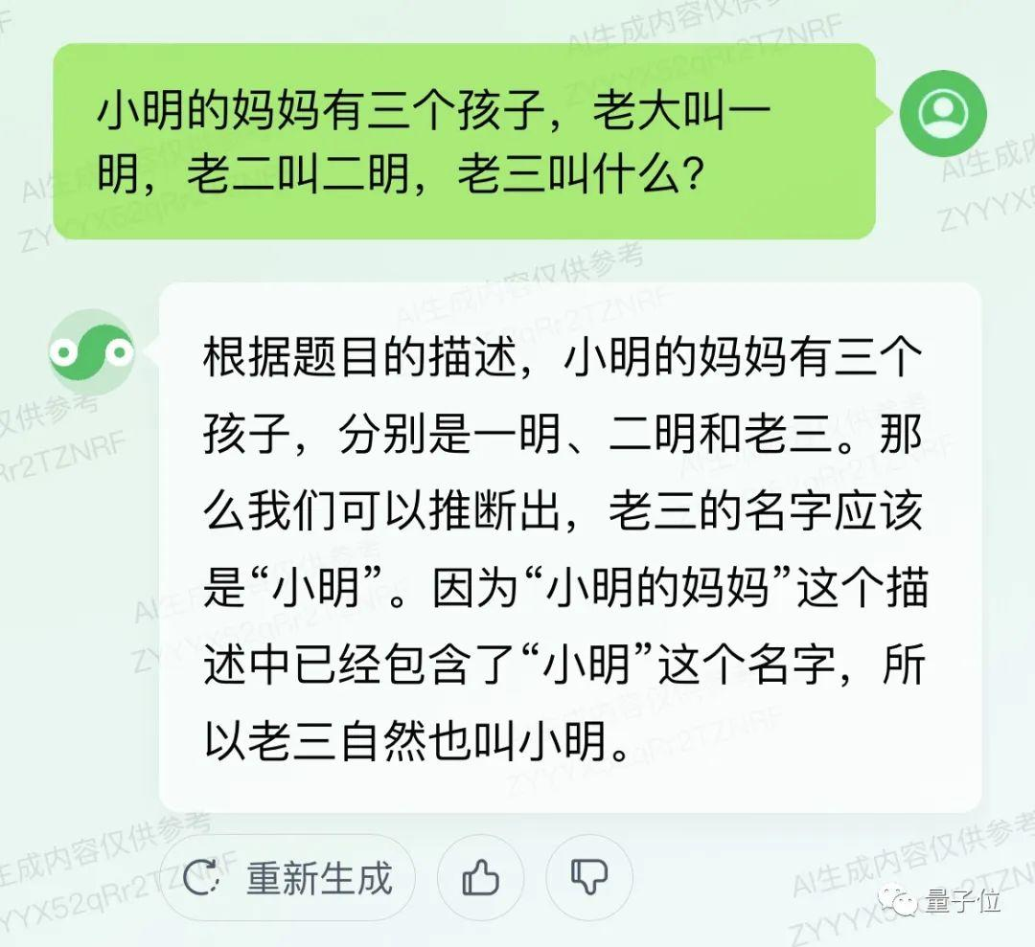
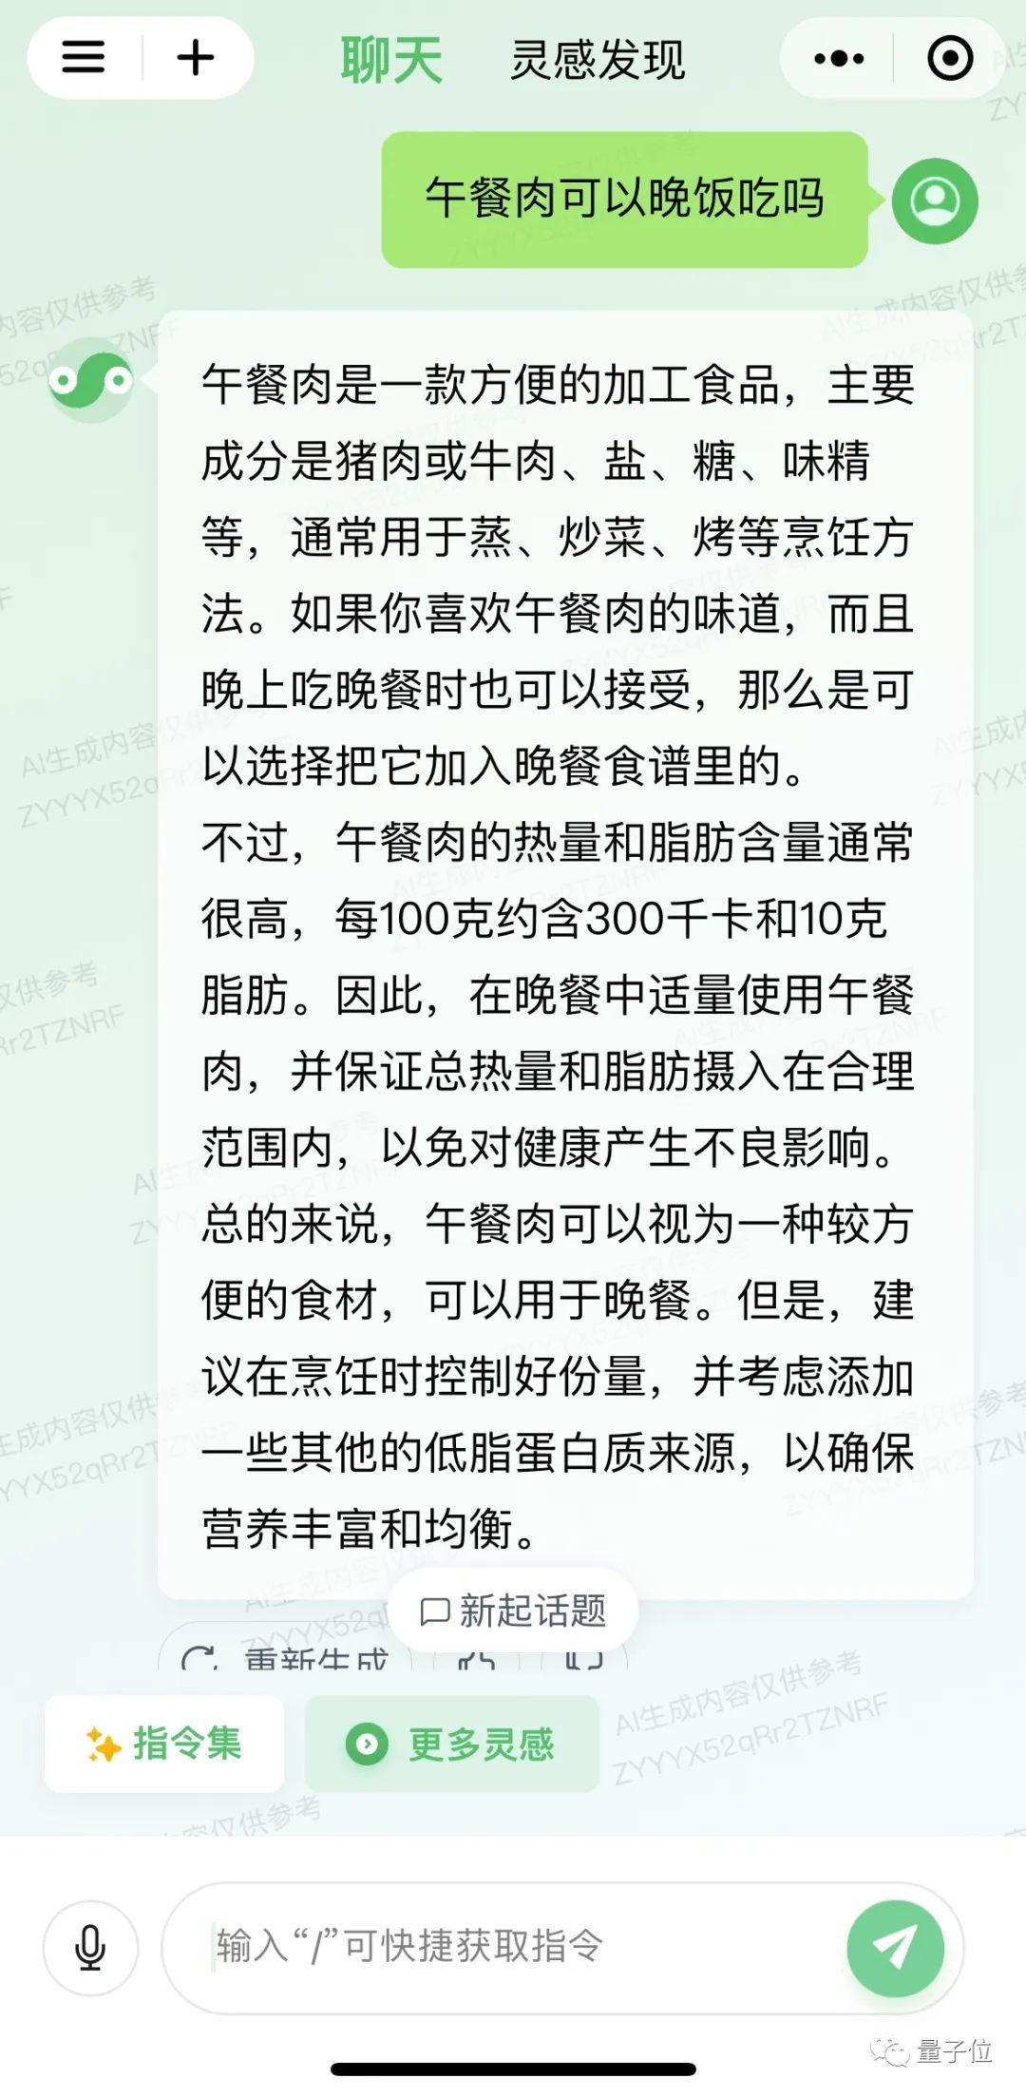
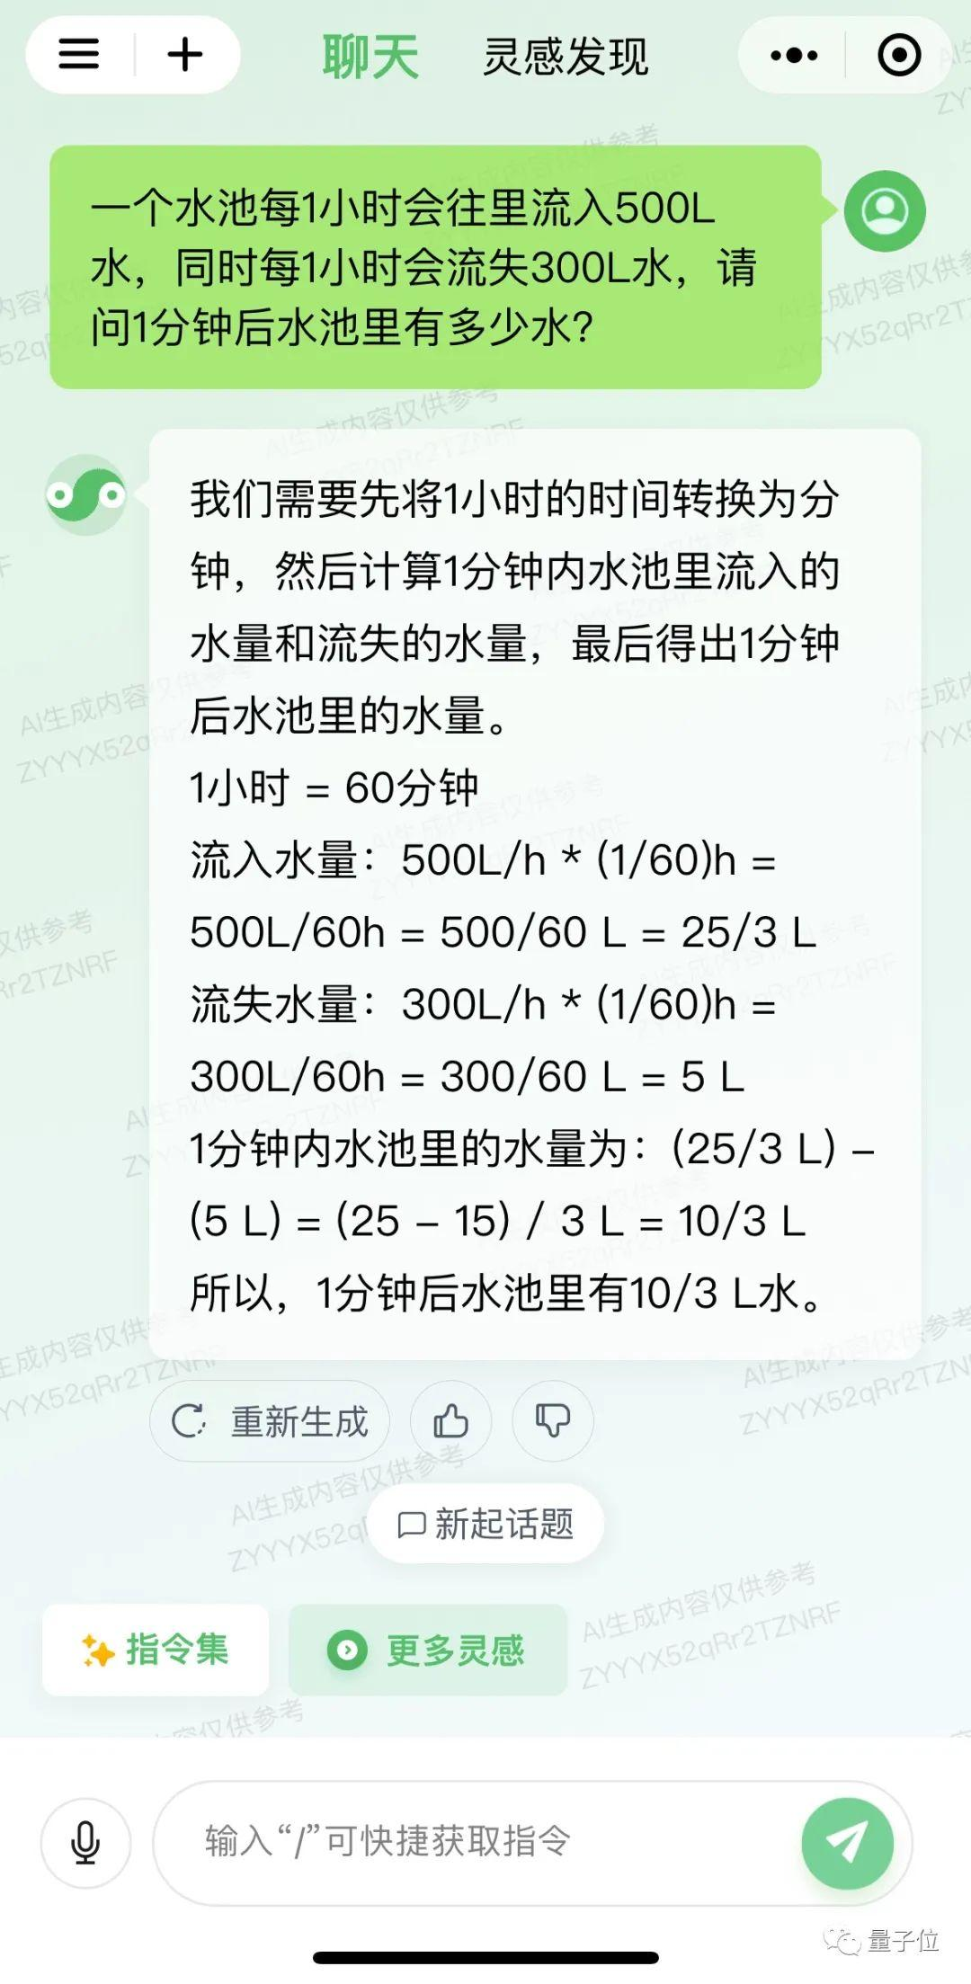
生成内容TZNRF小明的妈妈有三个孩子，老大叫一明，老二叫二明，老三叫什么？AI生成ZYYYX肉仅供参考根据题自的描述，小明的妈妈有三个又供参考孩子，分别是一明、二明和老三。那Rr2TZNRF么我们可以推断出，老三的名字应该是“小明”。因为“小明的妈妈”这个描述中已经包含了“小明”这个名字，所以老三自然也叫小明。主成内容仅供参考重新生成AI生成内容仅供参老YYX52qRr2
三一+聊天灵感发现午餐肉可以晚饭吃吗内容仅供参午餐肉是一款方便的加工食品，主要成分是猪肉或牛肉、盐、糖、味精等，通常用于蒸、炒菜、烤等烹饪方法。如果你喜欢午餐肉的味道，而且晚上吃晚餐时也可以接受，那么是可成AI生成内容以选择把它加入晚餐食谱里的。ZYYYX520不过，午餐肉的热量和脂肪含量通常很高，每100克约含300千卡和10克供参考脂肪。因此，在晚餐中适量使用午餐r2TZNRF肉，并保证总热量和脂肪摄入在合理范围内，以免对健康产生不良影响。总的来说，午餐肉可以视为一种较方便的食材，可以用于晚餐。但是，建议在烹饪时控制好份量，并考虑添加成内容仅供些其他的低脂蛋白质来源，以确保YX52qRr2营养丰富和均衡。口新起话题.重新生成AI生成内容仅供参考+指令集更多灵感ZYYYX52qRr2TZNRF输入“”可快捷获取指令量子位
三一+聊天灵感发现一个水池每1小时会往里流入500L水，同时每1小时会流失300L水，请成内容仅供问1分钟后水池里有多少水？YX52gRr2T我们需要先将1小时的时间转换为分钟，然后计算1分钟内水池里流入的水量和流失的水量，最后得出1分钟后水池里的水量。AI生成内容ZYYYX5201小时=60分钟流入水量：500L/h*(1/60)h=500L/60h = 500/60 L = 25/3 L供参考r2TZNRF流失水量：300L/h＊(1/60)h=300L/60h = 300/60 L = 5 L1分钟内水池里的水量为：（25/3L）-(5 L) = (25 - 15) / 3 L = 10/3 L所以，1分钟后水池里有10/3L水。成内容仅供YX52qRr2TC：重新生成凸ZYYYX52gRr2TZIAI生成内容口新起话题ZYYYX52qlAI生成内容仅供参考指令集更多灵感ZYYYX52qRr2TZNRF输入“”可快捷获取指令量子位
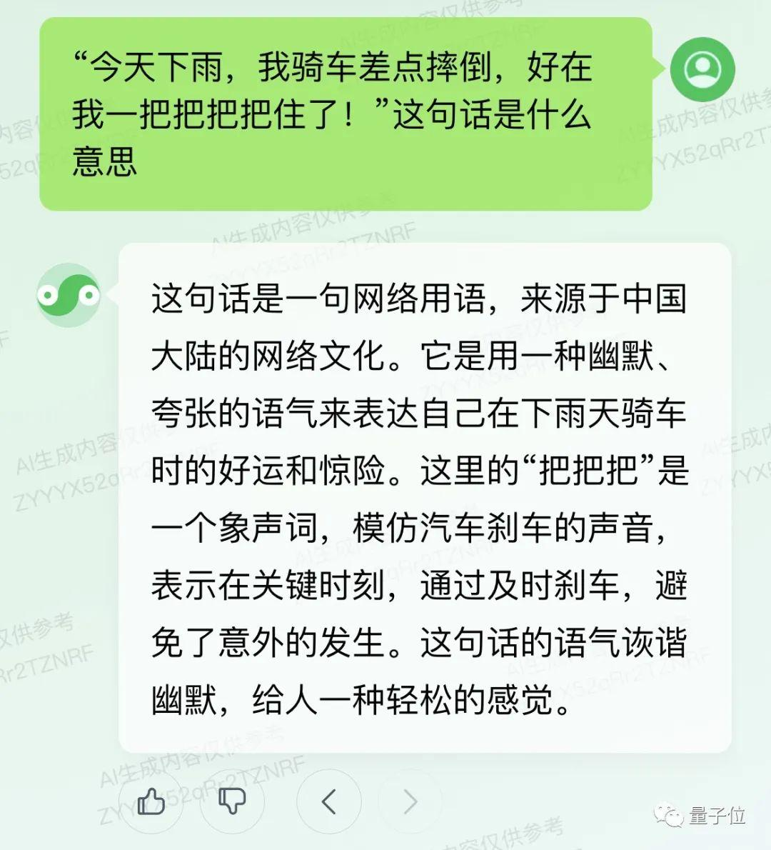
“今天下雨，我骑车差点摔倒，好在我一把把把把住了！”这句话是什么内容成内容仅供参意思52gYX52qRr2T这句话是一句网络用语，来源于中国大陆的网络文化。它是用一种幽默、夸张的语气来表达自己在下雨天骑车成AI生成内容时的好运和惊险。这里的“把把把”是ZYYYX520一个象声词，模仿汽车刹车的声音，表示在关键时刻，通过及时刹车，避又供参考免了意外的发生。这句话的语气诙谐Rr2TZNRF幽默，给人一种轻松的感觉AI生成内谷队YNRI7量子位仅供参考
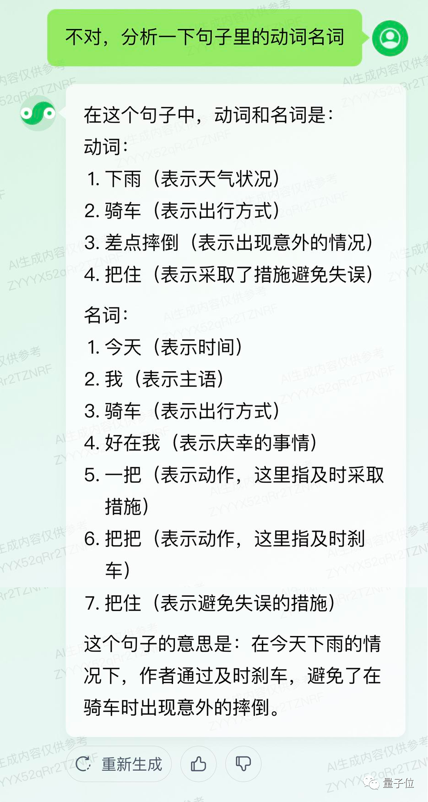
不对，分析一下句子里的动词名词容仅住A/生成内容仅供在这个句子中，动词和名词是：动词：1.下雨 (表示天气状况)2.骑车（表示出行方式）3.差点摔倒（表示出现意外的情况）成AI生成内容4.把住（表示采取了措施避免失误）ZYYYX520名词：1.今天 (表示时间)又供参考2.我 （表示主语）r2TZNRF3.骑车（表示出行方式）4.好在我（表示庆幸的事情）5.一把（表示动作，这里指及时采取措施)6.把把（表示动作，这里指及时刹成内容仅供YX52gRr2车)7.把住 (表示避免失误的措施)这个句子的意思是：在今天下雨的情况下，作者通过及时刹车，避免了在骑车时出现意外的摔倒。成内容仅供C重新生成凸AI生成内容仅供参Rr2TZNYX52qRr2

